1
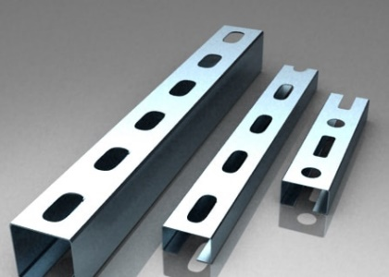
 | Монтажный профиль 30/20/0,8/1000, оцинкованный
 | Монтажный профиль 30/20/0,8/2000, оцинкованный
 | Монтажный профиль 30/20/0,8/3000, оцинкованный
 | Монтажный профиль 30/20/1,2/1000, оцинкованный
 | Монтажный профиль 30/20/1,2/2000, оцинкованный
 | Монтажный профиль 30/20/1,2/3000, оцинкованный
 | Монтажный профиль 30/30/1,25/3000, оцинкованный
 | Монтажный профиль 30/30/1,75/3000, оцинкованный
 | Монтажный профиль 40/40/1,2/3000, оцинкованный
 | Монтажный профиль 40/40/1,5/3000, оцинкованный
 | Монтажный профиль 40/40/1,75/3000, оцинкованный

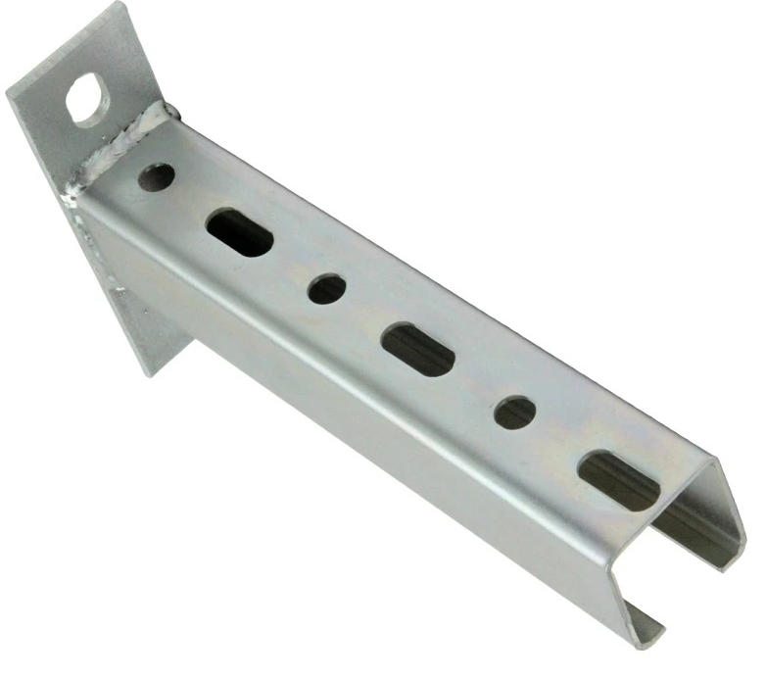
 | Консоль 30/30/1,75/150, оцинкованная
 | Консоль 30/30/1,75/200, оцинкованная
 | Консоль 30/30/1,75/250, оцинкованная
 | Консоль 30/30/1,75/300, оцинкованная
 | Консоль 30/30/1,75/350, оцинкованная
 | Консоль 30/30/1,75/400, оцинкованная
 | Консоль 30/30/1,75/500, оцинкованная

 | Лента перфорированная 12х0,5 (10 м. рулон)
 | Лента перфорированная 20х0,7 (10 м. рулон)
 | Лента перфорированная 20х1 (10 м. рулон)

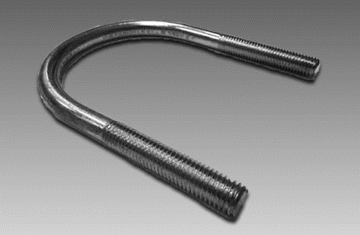
 | U-образная скоба, М6, 1/2", 21,3 мм, оцинкованная
 | U-образная скоба, М6, 3/4", 26,9 мм, оцинкованная
 | U-образная скоба, М8, 1", 33,7 мм, оцинкованная
 | U-образная скоба, М8, 1 1/4", 42,4 мм, оцинкованная
 | U-образная скоба, М8, 1 1/2", 48,3 мм, оцинкованная
 | U-образная скоба, М10, 2", 60,3 мм, оцинкованная
 | U-образная скоба, М10, 2 1/2", 76,1 мм, оцинкованная
 | U-образная скоба, М12, 3", 88,9 мм, оцинкованная
 | U-образная скоба, М12, 4", 114,3 мм, оцинкованная
 | U-образная скоба, М12, 5", 139,7 мм, оцинкованная
 | U-образная скоба, М16, 6", 165,1 мм, оцинкованная
 | U-образная скоба, М16, 8", 219 мм, оцинкованная
 | U-образная скоба, М16, 10", 273 мм, оцинкованная
 | U-образная скоба, М16, 12", 325 мм, оцинкованная

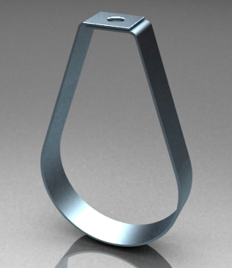
 | Спринклерный хомут, М10, 3/4", оцинкованный
 | Спринклерный хомут, М10, 1", оцинкованный
 | Спринклерный хомут, М10, 1.1/4", оцинкованный
 | Спринклерный хомут, М10, 1.1/2", оцинкованный
 | Спринклерный хомут, М10, 2", оцинкованный
 | Спринклерный хомут, М10, 2.1/2", оцинкованный
 | Спринклерный хомут, М10, 3", оцинкованный
 | Спринклерный хомут, М10, 4", оцинкованный
 | Спринклерный хомут, М12, 5", оцинкованный
 | Спринклерный хомут, М12, 6", оцинкованный
 | Спринклерный хомут, М12, 8", оцинкованный

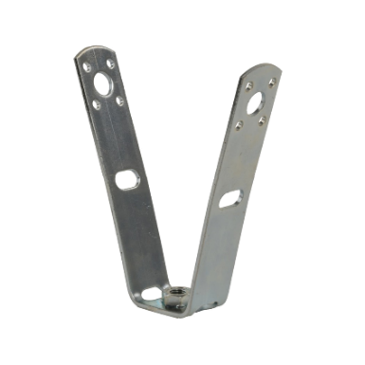 | V-образный кронштейн М8
 | V-образный кронштейн М10
 | V-образный кронштейн М12

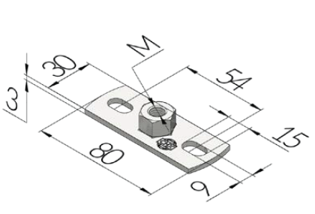 | Опорная плита 80/30/3, М8, оцинкованная
 | Опорная плита 80/30/3, М10, оцинкованная
 | Опорная плита 80/30/3, М12, оцинкованная

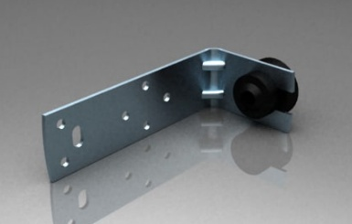 | L-образный кронштейн с виброизолятором
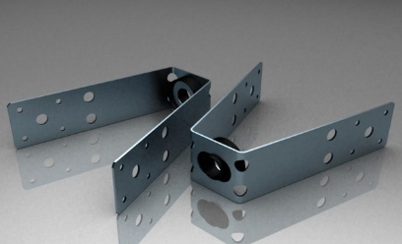 | V-образный кронштейн с виброизолятором

